Фибра
)
ПРАЙС ЛИСТ ООО "Крепость" Телефон отдела продаж в Краснодаре: 8(988)-365-19-14; 8(989)-269-84-61
Наименование | Цена с обработкой оверлоком | Цена без обработки швов | Заказ, шт. | Фото
Микрофибра махрового плетения МФ 280 гр/м2 большой ассортимент по цветам
20х20 | 35.00 | 25.00 |  | 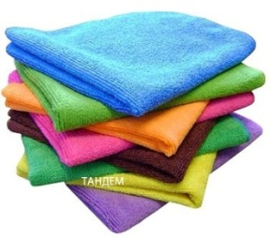 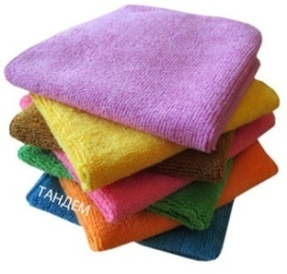
25х25 | 50.00 | 40.00
20х40 | 60.00 | 50.00
30х30 | 65.00 | 55.00
35х35 | 85.00 | 75.00
35х40 | 95.00 | 85.00
38х38 | 99.00 | 88.00
40х40 | 110.00 | 100.00
40х50 | 130.00 | 120.00
50х50 | 170.00 | 160.00
40х60 | 160.00 | 150.00
50х60 | 200.00 | 190.00
50х70 | 230.00 | 220.00
50х100 | 340.00 | 320.00
60х90 | 360.00 | 350.00
80х100 | 540.00 | 520.00
70х140 | 650.00 | 630.00
80х150 | 790.00 | 770.00
Салфетка МФ 350 махровое плетение фиолетовая
30*30 | 80.00
Микрофибра махрового плетения МФ 320 гр/м2 (длинно-короткий ворс) синий/зелёный
20х20 | 40.00 | 30.00 |  | 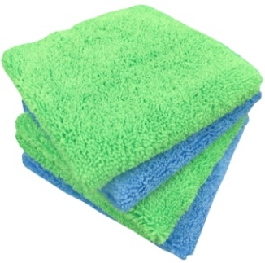
20х40 | 65.00 | 60.00
30х30 | 75.00 | 65.00
35х40 | 110.00 | 100.00
40х40 | 125.00 | 110.00
50х70 | 265.00 | 250.00
60х90 | 405.00 | 380.00
50х100 | 380.00 | 360.00
70х140 | 720.00 | 690.00

Микрофибра махрового плетения МФ 400 гр/м2 (длинно-короткий ворс) оранжевый
30х30 | 90.00 | 80.00 |  | 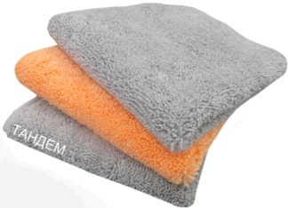
35х40 | 140.00 | 120.00
40x40 | 150.00 | 140.00
40х60 | 220.00 | 210.00
50х70 | 325.00 | 305.00
Микрофибра махрового плетения МФ 360 гр/м2 на остатках
30х30 | 80.00
Микрофибра махрового плетения "Магнетта" МФ 280 гр/м2 (удлиненный ворс) красный , голубой
20х20 | 40.00 | 30.00 |  | 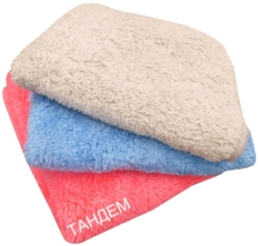
20х40 | 70.00 | 65.00
30х30 | 80.00 | 70.00
35х40 | 120.00 | 100.00
40х40 | 140.00 | 120.00
50х70 | 280.00 | 260.00
60х90 | 430.00 | 400.00
70х140 | 770.00 | 372.00
Микрофибра махрового плетения "Магнетта" МФ 350 гр/м2 серый и бежевый на остатках
20х20 | 50 | 40 |  | 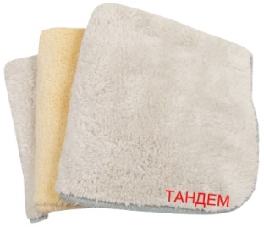
30х30 | 90 | 80.00
35х40 | 145.00 | 130.00
40х40 | 160.00 | 150.00
40х60 | 240.00 | 230.00
50*70 | 330.00 | 320.00
60*90 | 520.00 | 500.00
Жаккард МФ 280 бежевый, оранжевый, голубой и зелёный
30*30 | 80.00 |  |  | 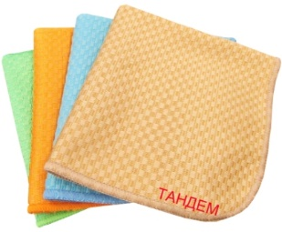
35*40 | 90.00
40*40 | 110.00
40*60 | 170.00
Микрофибра махрового плетения "Скрабер" МФ 280 гр/м2 серый, зелёный, оранжевый
20х20 | 50.00
25х25 | 60.00
30х30 | 90.00
35х35 | 120.00
35х40 | 130.00
40х40 | 150.00
"Губка-скрабер" 11х12 | 80.00
"Губка-скрабер" 15х15 | 90.00
Микрофибра гладкого плетения "Стекло" МФ 260 гр/м2 синее, серое
20х20 | 40.00
30х30 | 70.00
30х40 | 90.00
35х40 | 100.00
40х40 | 120.00
Микрофибра гладкого плетения (Ромб) МФ 260 гр/м2 зелёный
20х20 | 40.00
30х30 | 80.00
35х40 | 120.00
40х40 | 130.00
40х60 | 200.00
Микрофибра МФ 320 гр/м2 "Букле" зелёное
20*20 | 50.00
20*40 | 85.00
30х30 | 100.00
35х40 | 145.00
40х60 | 240.00
Микрофибра вязаного плетения МФ 280 гр/м2 "Трикотаж" бордовый, розовый, серый

30х30 | 70.00
35х40 | 100.00
40х40 | 120.00
50х70 | 245.00
Микрофибра вязаного плетения МФ 300 гр/м2 "Трикотаж Люкс " песочный на остатках

30х30 | 80.00 |  |  | 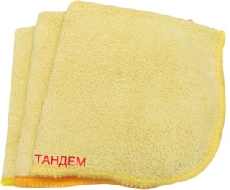
35х40 | 120.00
40х40 | 140.00
40*60 | 210.00
60*90 | 230.00
Микрофибра вязаного плетения МФ 300 гр/м2 "Трикотаж" песочный и голубой на остатках
20х20 | 40.00
30х30 | 60.00
35х40 | 90.00
40х40 | 100.00
40х60 | 160.00
50х70 | 230.00
Микрофибра вязаного плетения МФ 410 гр/м2 "Трикотаж" зелёный
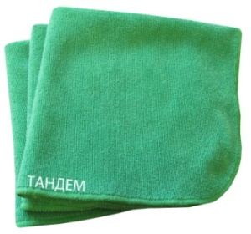
20х20 | 50.00
30х30 | 100.00
35х35 | 130.00
35х40 | 160.00
40х40 | 180.00
40х50 | 220.00
40х60 | 270.00
50х60 | 340.00
50х70 | 400.00
60*90 | 620.00
50х100 | 620.00

15х15 | 40.00
20х20 | 50.00
25х25 | 70.00
30х30 | 90.00
35х40 | 130.00
40х40 | 145.00
Варежка для детейлинга
МФ 320 15х26 | 250.00
Насадка для швабры на липучке 45*13 | 350.00
Салфетка "Двойная сила" ассортимент
МФ 540 30х30 | 220.00
МФ 820 30х30 | 250.00
Нетканое микроволокно (пр-во Германия) голубая/зелёная
МС 80 гр/м2 30х30 | 120.00
МС 80 гр/м2 35х40 | 140.00
Нетканое микроволокно (пр-во Китай) голубая/зелёная/розовая
МС 80 гр/м 30х30 | 45.00
МС 80 гр/м 35х40 | 50.00
МС 80 гр/м 40х40 | 60.00
МС 100 гр/м 30х30 | 60.00
МС 100 гр/м 35х40 | 65.00
МС 100 гр/м 40х40 | 70.00
МС 120 гр/м 30х30 | 70.00
МС 120 гр/м 35х40 | 65.00
МС 120 гр/м 40х40 | 80.00
МС 120 гр/м 40х50 | 100.00

